월세
 |  |  |  |  |  |  | 88㎡ | 72㎡ | 77㎡ | 92㎡
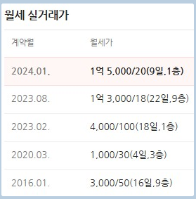
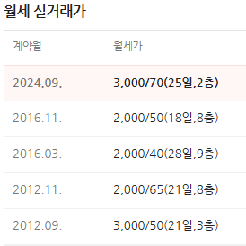
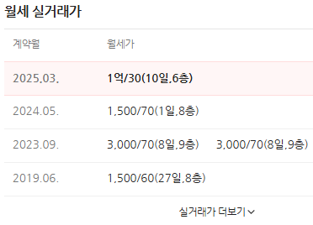

 |  |  |  |  | 공급면적 | 전용면적
 |  |  |  | 보은아파트 | 88m2 | 72m2
 |  |  |  |  | 26평 | 22평

 |  |  |  | 보증금 | 월세
 |  | 보은아파트 |  | 4000 | 100

가락13단지 | 1303동 | 11/27층 | 112/84㎡ | 2000 | 95
 | 1305동 | 14/29층 | 112/84㎡ | 2000 | 95
 | 1305동 | 중/29층 | 112/84㎡ | 3000 | 90
 | 1305동 | 19/29층 | 112/84㎡ | 3000 | 100

도램10단지 | 1009동 | 22/28층 | 109A/84㎡ | 5000 | 100 | 무융자
 |  | 16/17층 | 109A/84㎡ | 2000 | 95 | 표시 없음. 싼거 보니 융자가 있나..??

도램11단지 | 1108동(주상복합) | 16/28층 | 112B/84㎡ | 2000 | 110

가재 12단지 | 1218동 | 20/29층 | 110A/84㎡ | 2000 | 95

